Estados
Estados de Solicitud de cambios

ID | Nombre del estado | Descripción | Etapa
1 | Creado | El usuario ha creado la solicitud de cambios. | 1
2 | Recibido | El secretario ha recibido y revisado la solicitud de cambio.
3 | Rechazado | La solicitud de cambio ha sido rechazada porque la descripción y/o justificación no son específicas o no son viables.
4 | En espera | Luego del análisis preliminar, la petición cumple con ciertos requisitos, se acepta y se procederá a clasificarla
5 | Clasificado | Se ha clasificado la solicitud de cambio. | 2
6 | Asignado | Cuando la petición es clasificada, se asigna al comité para ser evaluada.
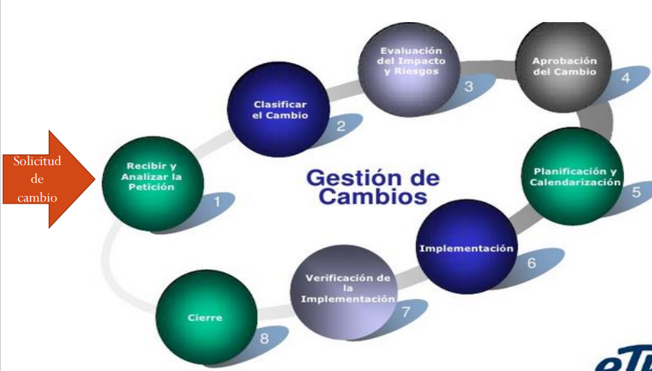
7 | En evaluación | La solicitud de cambio está siendo evaluada | 3
8 | Evaluado | La solicitud de cambio ha sido evaluada y analizada por el comité de control de cambios.
9 | Aprobado | La solicitud de cambio ha sido aprobada por el CCC. | 4
10 | Desaprobado | La solicitud de cambio ha sido desaprobada.
11 | Planificado | Se ha realizado la planificación de actividades que se describe en la solicitud de cambio. | 5
12 | Implementado | Se ha implementado la solicitud de cambio. | 6
13 | Verificado | El usuario ha verificado la funcionalidad del cambio. | 7
14 | En corrección | Si es que la verificación de la implementación no satisface los requisitos, se procede a hacer cambios para llegar a su verificación del cambio
15 | Cerrado | La solicitud de cambio se da por terminado. | 8

Reportes
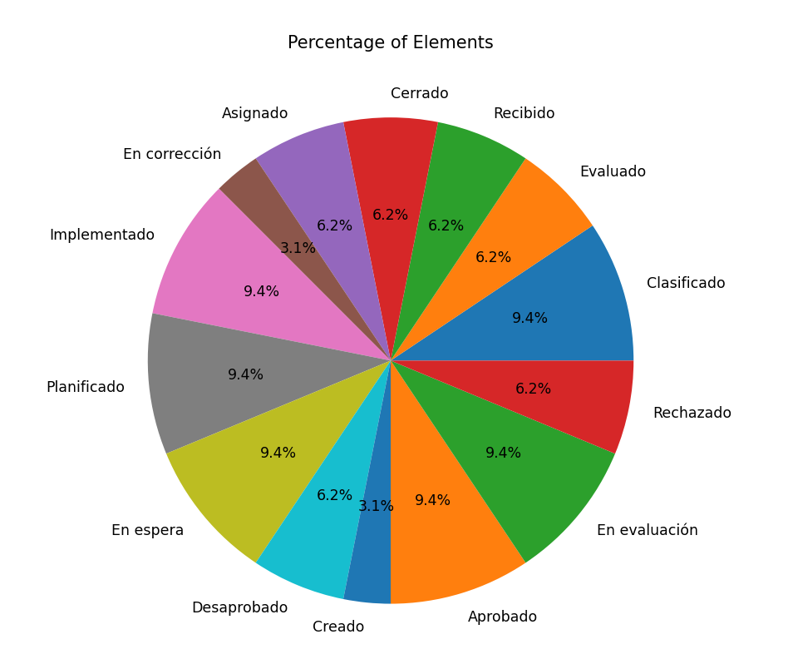
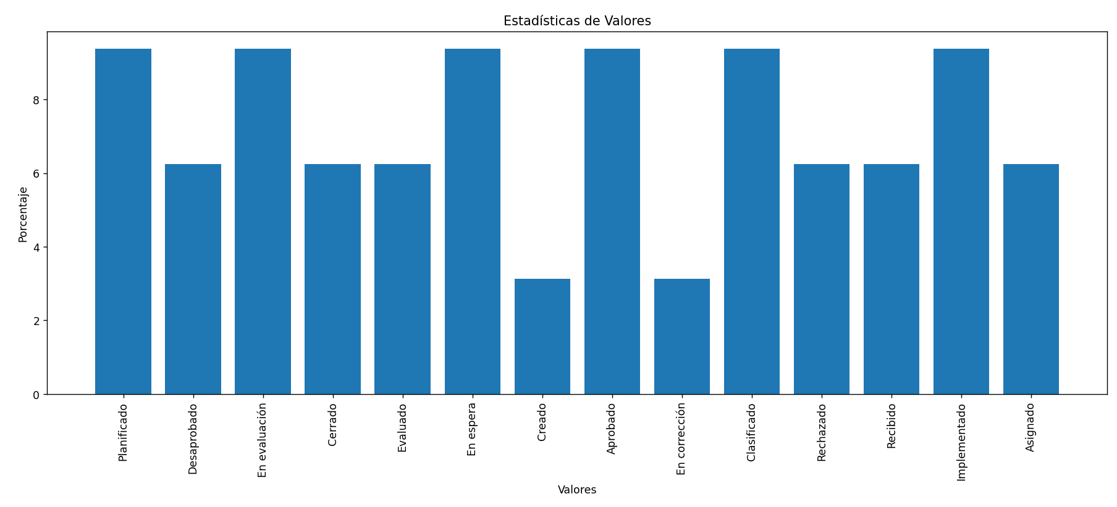
 | REPORTE DE SOLICITUDES DE CAMBIO

1 | Lista de solicitudes de cambio en evaluacion por el comite pendiente de analisis | 3 | SGI-SC003
2 | Lista de solicitudes de cambio en "evaluacion" por el comite con el analisis respectivo | 2 | SGI-SC005
3 | Peticiones de cambio que a la fecha no han sido "clasificadas" | 3 | SGI-SC006
4 | Peticiones de cambio que a la fecha estan en "planificacion" y tienen atrasos | 1 | SGI-SC007
5 | Peticiones de cambio en estado "creadas" que no han sido atendidas | 1 | SGI-SC008
6 | Peticiones de cambio en estado "aprobado" que se encuentran planificadas y en espera de la fecha de inicio de implementación. | 3
7 | Lista de solicitudes de cambio en "corrección" debido a errores identificados durante la etapa de verificación. | 1
8 | Peticiones de cambio en estado "cerrado" que han sido finalizadas y han cumplido satisfactoriamente con los objetivos establecidos. | 2
9 | Peticiones de cambio en estado "clasificado" que están pendientes de asignación a un responsable para su evaluación. | 3
10 | Lista de solicitudes de cambio rechazadas | 2
11 | Peticiones de cambio en estado "recibido" que no han sido clasificadas ni evaluadas | 2
12 | Lista de solicitudes de cambio en "implementación" que están cumpliendo con el cronograma planificado. | 3
13 | Peticiones de cambio en estado "desaprobado" que han sido evaluadas y no cumplen con los criterios establecidos para su aprobación. | 2
 |  | 28

